表紙
 |  |  |  |  | 2020年（令和２年）

山口市消費者物価指数

 | 44927

 |  |  | 山口市 |  | 全国
 |  |  | 指 数 | 前年度比 | 指 数 | 前年度比
 | 総合指数 |  | １０６.８ | ２.８％ | １０６.３ | ３.０％
 | 生鮮食品を除く総合 |  | １０６.５ | ２.６％ | １０５.９ | ２.８％
 | 食料（酒類を除く）及び エネルギーを除く総合 |  | １０２.７ | ２.４％ | １０２.５ | ２.６％

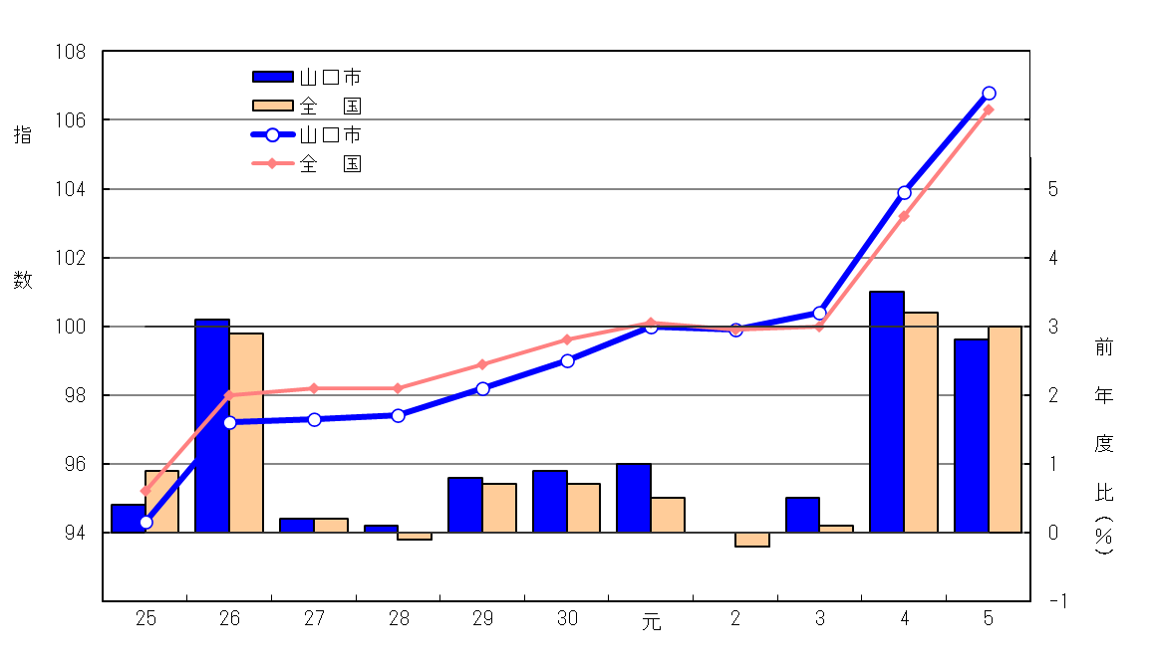
 | 総 合 指 数 の 推 移
 |  |  |  | （総合指数：2020年（令和２年）＝100）

前年度比

総合指数

 | 統計は 一人ひとりの参加から
 |  | 山口県 |  | 総合企画部

 |  |  |  | 統計分析課

（利用上の注意）この資料は総務省統計局による公表の内容とその詳細を収録したものである。

p2～4
 | 令和５年度平均の山口市消費者物価指数の動き

 | １ 近年の総合指数の動き
 | 令和５年度平均の山口市消費者物価指数は、2020年（令和２年）平均を１００とした総合指数で１０６．８となり、前年度と比べると２．８％の上昇となった。
 | 円安や世界的な需給ひっ迫等により原材料費や人件費が上昇し、コストの価格転嫁が進んだことにより、食料が大きく値上がりした。また、家具・家事用品においても値上がりが見られた。しかし、国が物価高対策として光熱費への支援を開始し、山口県独自のガス代支援策もあり、前年に大きく値上がったエネルギー関連は値下がりに転じた。
 | 【過去５年の概要】
 | ○平成３０年度は、前年同様、原油価格上昇によるガソリン、灯油及び電気代等のエネルギー価格の値上がりや被服及び教養娯楽用耐久財等の値上がりにより、前年度比０．９％と６年連続で上昇となった。 ○令和元年度は、教養娯楽用品等の値上がりにより、前年度比１．０％と７年連続の上昇となった。なお、１０月の消費税率の改定（８％から１０％に改定）による影響は、軽減税率の適用や算入期間が半年間であったこと、幼児教育・保育の無償化による授業料等の値下がりもあり、大きな押し上げとはならなかった。 ○令和２年度は、長雨や猛暑による野菜の値上がりや、新型コロナで“家庭内食”が増えたことによる需要の高まりで食料が値上がりしたものの、幼児教育・保育の無償化による授業料等の値下がり、原油価格の下落によるガソリン、灯油、電気代等のエネルギー価格の値下がりで、全体としては前年と同水準となった。 ○令和３年度は、世界的な原油高や円安の影響による電気代や灯油等のエネルギー価格の値上がりに加え、たばこ税増税によるたばこの値上がり、寝具類等の家具・家事用品の値上がり等により、前年度比０．５％と２年ぶりの上昇となった。しかしながら、４月以降、携帯電話大手各社による低廉な料金プランの提供開始によって、通信が大きく値下がりしたため、全体としての上昇基調は弱かった。 ○令和４年度は、世界的な需要回復やウクライナ情勢等を受けた、原油をはじめとする原材料価格の高騰、円安などの様々な要因によって、食料品をはじめエネルギー関連など幅広い品目で値上がりした。また、４月以降は、携帯電話通信料引き下げの影響が剥落したこともあり、２年連続で上昇となった。 (第１表、第２表、表紙図）

 | （参考：全国消費者物価指数との比較）
 | 令和５年度平均の全国消費者物価指数は、2020年（令和２年）平均を１００とした総合指数で１０６．３となり、前年と比べると３．０％の上昇となった。（３年連続で上昇）

 | 第１表 総合指数と前年度比の推移
 |  |  |  |  |  |  |  |  |  |  |  |  |  | （2020年（令和２年）＝100）
 | 年度 |  |  | 山口市 |  | 全 国 |  | 年度 |  |  | 山口市 |  | 全 国
 |  |  |  | 指 数 | 前年度比 | 指 数 | 前年度比 |  |  |  | 指 数 | 前年度比 | 指 数 | 前年度比

 |  |  |  |  | （％） |  | （％） |  |  |  |  | （％） |  | （％）
 | 平成 | 25 |  | 94.3 | 0.4 | 95.2 | 0.9 | 令和 | 元 |  | 100.0 | 1.0 | 100.1 | 0.5
 |  | 26 |  | 97.2 | 3.1 | 98.0 | 2.9 |  | 2 |  | 99.9 | 0.0 | 99.9 | -0.2
 |  | 27 |  | 97.3 | 0.2 | 98.2 | 0.2 |  | 3 |  | 100.4 | 0.5 | 100.0 | 0.1
 |  | 28 |  | 97.4 | 0.1 | 98.2 | -0.1 |  | 4 |  | 103.9 | 3.5 | 103.2 | 3.2
 |  | 29 |  | 98.2 | 0.8 | 98.9 | 0.7 |  | 5 |  | 106.8 | 2.8 | 106.3 | 3.0
 |  | 30 |  | 99.0 | 0.9 | 99.6 | 0.7
 |  |  |  |  |  |  |  |  |  |  |  |  | （Ｐ6参照）
 | 第２表 前年度と比較して変動幅の大きかった項目
 | 上昇した主な項目 |  |  |  |  |  |  | 下落した主な項目
 | 乳卵類 |  |  |  |  | 17.3 | ％ | 電気代 |  |  |  |  | -15.3 | ％
 | 室内装備品 |  |  |  |  | 14.3 | ％ | ガス代 |  |  |  |  | -6.0 | ％
 | 家事用消耗品 |  |  |  |  | 11.5 | ％ | 補習教育 |  |  |  |  | -0.4 | ％
 | 果物 |  |  |  |  | 11.1 | ％ | 保健医療サービス |  |  |  |  | -0.1 | ％
 | （生鮮果物 |  |  |  |  | 11.9 | ％） | 家賃 |  |  |  |  | -0.1 | ％
 | 調理食品 |  |  |  |  | 10.1 | ％
 | 菓子類 |  |  |  |  | 10.0 | ％
 | 保健医療用品・器具 |  |  |  |  | 8.9 | ％
 | 飲料 |  |  |  |  | 8.4 | ％
 | 油脂・調味料 |  |  |  |  | 7.8 | ％
 | 野菜・海藻 |  |  |  |  | 7.8 | ％
 | （生鮮野菜 |  |  |  |  | 6.4 | ％）
 | 穀類 |  |  |  |  | 6.9 | ％
 | 書籍・他の印刷物 |  |  |  |  | 6.4 | ％
 | 家事雑貨 |  |  |  |  | 6.3 | ％
 | 被服関連サービス |  |  |  |  | 6.1 | ％
 | 寝具類 |  |  |  |  | 6.0 | ％

 | ２ 月別の動き
 | 前年同月比の推移をみると、令和４年中から一貫して上昇しており、令和５年１月に４．６％と約４０年ぶりの上昇率を記録した。しかし、２月に国が電気、都市ガスに対する補助金施策を実施し、前年同月比は約１％下落した。 これ以降、円安の影響等により主に食料品の値上げが進み、総合指数は再び上昇基調となったものの、エネルギー価格の上昇と複合した物価高を経験した前年に比べれば、本年の上昇度合いは弱まったことから前年同月比は下落基調となり、令和６年１月には２％を割り込んだ。 令和６年２月に国の補助金施策から１年が経過したことで、前年同月比に対する押し下げ効果が剥落し、再び２％台に戻った。 (第１図、第３表)

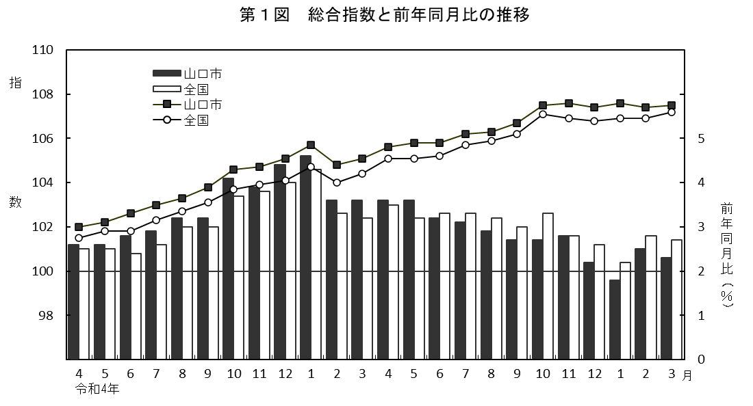

前年同月比
 |  |  |  |  |  |  |  | （総合指数：2020年（令和２年）＝100）

総合指数

令和5年
令和6年

令和５年度の総合指数の動きを各月の前年同月比でみると、次のとおりである。

第３表 月別総合指数の前年同月比と主な変動項目

 | 月 |  | 前 年
 |  |  | 同月比 |  | 値上がりした主な項目 |  |  |  |  | 値下がりした主な項目
 |  |  | （％）
 | ４月 |  | 3.6 |  | 室内装備品、乳卵類、シャツ・セーター・下着類、教養娯楽用品 |  |  |  |  | -
 | ５月 |  | 3.6 |  | 家庭用耐久財、乳卵類、シャツ・セーター・下着類 |  |  |  |  | 電気代
 | ６月 |  | 3.2 |  | 乳卵類、室内装備品、シャツ・セーター・下着類 |  |  |  |  | 電気代
 | ７月 |  | 3.1 |  | 乳卵類、室内装備品、シャツ・セーター・下着類 |  |  |  |  | 電気代
 | ８月 |  | 2.9 |  | 家事用消耗品、乳卵類、書籍・他の印刷物 |  |  |  |  | 電気代
 | ９月 |  | 2.7 |  | 家事用消耗品、果物、書籍・他の印刷物 |  |  |  |  | 電気代
 | １０月 |  | 2.7 |  | 室内装備品、乳卵類、書籍・他の印刷物 |  |  |  |  | 電気代
 | １１月 |  | 2.8 |  | 家庭用耐久財、果物、書籍・他の印刷物 |  |  |  |  | 電気代
 | １２月 |  | 2.2 |  | 果物、家庭用消耗品、書籍・他の印刷物 |  |  |  |  | 電気代
 | １月 |  | 1.8 |  | 果物、家事用消耗品、書籍・他の印刷物 |  |  |  |  | 電気代
 | ２月 |  | 2.5 |  | 書籍・他の印刷物、乳卵類、家事用消耗品 |  |  |  |  | 電気代
 | ３月 |  | 2.3 |  | 書籍・他の印刷物、教養娯楽サービス、調理食品、自動車等関係費 |  |  |  |  | 電気代

p5
 |  | １０大費目指数の動き

○上昇した費目と主な要因

 | 「食料」 |  |  |  |  | 7.4 | ％ | 乳卵類の値上がり
 | 「家具・家事用品」 |  |  |  |  | 7.3 | ％ | 室内装備品の値上がり
 | 「教養娯楽」 |  |  |  |  | 4.9 | ％ | 書籍・他の印刷物の値上がり
 | 「被服及び履物」 |  |  |  |  | 2.5 | ％ | 被服関連サービスの値上がり
 | 「交通・通信」 |  |  |  |  | 2.4 | ％ | 通信の値上がり
 | 「保健医療」 |  |  |  |  | 2.3 | ％ | 保健医療用品・器具の値上がり
 | 「諸雑費」 |  |  |  |  | 1.0 | ％ | 身の回り用品の値上がり
 | 「住居」 |  |  |  |  | 0.8 | ％ | 設備修繕・維持の値上がり
 | 「教育」 |  |  |  |  | 0.5 | ％ | 教科書・学習参考教材の値上がり
○ 下落した費目と主な要因
 | 「光熱・水道」 |  |  |  |  | -9.6 | ％ | 電気代の値下がり
 |  |  | 第４表 １０大費目指数の前年度比
 |  |  |  |  |  |  |  |  |  |  |  |  | （2020年（令和２年）＝100）
 |  |  |  |  |  | 光熱 | 家具 | 被服 | 保健 | 交通 |  | 教養
区 分 |  |  | 総合 | 食料 | 住居 | ・ | 家事 | 及び |  | ・ | 教育 |  | 諸雑費
 |  |  |  |  |  | 水道 | 用品 | 履物 | 医療 | 通信 |  | 娯楽
指 数 | ４年度 |  | 103.9 | 107.3 | 103.1 | 116.6 | 114.1 | 103.5 | 101.2 | 95.9 | 99.9 | 102.7 | 102.0
 | ５年度 |  | 106.8 | 115.2 | 103.9 | 105.4 | 122.5 | 106.1 | 103.5 | 98.2 | 100.4 | 107.7 | 103.0
前年度比 | ４年度 |  | 3.5 | 5.6 | 1.9 | 11.9 | 9.0 | 3.4 | -0.1 | 0.5 | 0.5 | 1.4 | 1.1
(％) | ５年度 |  | 2.8 | 7.4 | 0.8 | -9.6 | 7.3 | 2.5 | 2.3 | 2.4 | 0.5 | 4.9 | 1.0
